Mineral
SCORE DE TRANSFORMADOR TIPO DEISTRIBUCION - CROMATOLOGIA
Gas | Score (Si) |  |  |  |  |  | Peso (Wi)
 | 1 | 2 | 3 | 4 | 5 | 6
Hidrógeno (H2) | ≤ 100 | > 100 – ≤ 200 | > 200 – ≤ 300 | > 300 – ≤ 500 | > 500 – ≤ 700 | > 700 | 2
Metano (CH4) | ≤ 50 | > 50 – ≤ 75 | > 75 – ≤ 100 | > 100 – ≤ 200 | > 200 – ≤ 300 | > 300 | 3
Etileno (C2H4) | ≤ 50 | > 50 – ≤ 75 | > 75 – ≤ 100 | > 100 – ≤ 200 | > 200 – ≤ 300 | > 300 | 3
Etano (C2H6) | ≤ 50 | > 50 – ≤ 75 | > 75 – ≤ 100 | > 100 – ≤ 200 | > 200 – ≤ 300 | > 300 | 3
Monóxido (CO) | ≤ 200 | > 200 – ≤ 300 | > 300 – ≤ 400 | > 400 – ≤ 500 | > 500 – ≤ 600 | > 600 | 1
Dióxido (CO2) | ≤ 5000 | > 5000 – ≤ 6000 | > 6000 – ≤ 7000 | > 7000 – ≤ 8000 | > 8000 – ≤ 9000 | > 9000 | 1
Acetileno (C2H2) | ≤ 5 | > 5 – ≤ 7 | > 7 – ≤ 10 | > 10 – ≤ 20 | > 20 – ≤ 30 | > 30 | 5

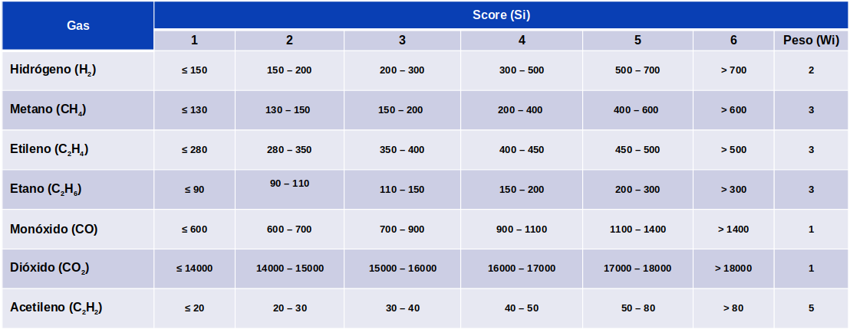
SCORE DE TRANSFORMADOR TIPO POTENCIA - CROMATOLOGIA
Gas | Score (Si) |  |  |  |  |  | Peso (Wi)
 | 1 | 2 | 3 | 4 | 5 | 6
Hidrógeno (H2) | ≤ 150 | > 150 – ≤ 200 | > 200 – ≤ 300 | > 300 – ≤ 500 | > 500 – ≤ 700 | > 700 | 2
Metano (CH4) | ≤ 130 | > 130 – ≤ 150 | > 150 – ≤ 200 | > 200 – ≤ 400 | > 400 – ≤ 600 | > 600 | 3
Etileno (C2H4) | ≤ 280 | > 280 – ≤ 350 | > 350 – ≤ 400 | > 400 – ≤ 450 | > 450 – ≤ 500 | > 500 | 3
Etano (C2H6) | ≤ 90 | > 90 – ≤ 110 | > 110 – ≤ 150 | > 150 – ≤ 200 | > 200 – ≤ 300 | > 300 | 3
Monóxido (CO) | ≤ 600 | > 600 – ≤ 700 | > 700 – ≤ 900 | > 900 – ≤ 1100 | > 1100 – ≤ 1400 | > 1400 | 1
Dióxido (CO2) | ≤ 14000 | > 14000 – ≤ 15000 | > 15000 – ≤ 16000 | > 16000 – ≤ 17000 | > 17000 – ≤ 18000 | > 18000 | 1
Acetileno (C2H2) | ≤ 20 | > 20 – ≤ 30 | > 30 – ≤ 40 | > 40 – ≤ 50 | > 50 – ≤ 80 | > 80 | 5

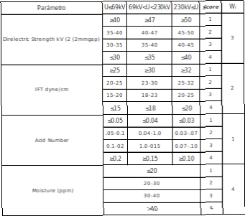
SCORE FISICO QUIMICO
Paràmetro | Score (Si) |  |  |  | Peso (Wi) | U <= 69 KV | NIVEL DE TENSION
 | 1 | 2 | 3 | 4
Rigidez | ≥ 40 | > 35 – < 40 | > 30 – ≤ 35 | ≤ 30 | 3
Tensiòn | ≥ 25 | > 20 – < 25 | > 15 – ≤ 20 | ≤ 15 | 2
Num Acido | ≤ 0.05 | > 0.05 – ≤ 0.10 | > 0.10 – < 0.20 | ≥ 0.20 | 1
Humedad | ≤ 20 | > 20 – ≤ 30 | > 30 – ≤ 40 | > 40 | 4
Factor Potencia @25°C | ≤ 0.1 | > 0.1 – ≤ 0.5 | > 0.5 – < 1.0 | > 0.1 | 3

Paràmetro | Score (Si) |  |  |  | Peso (Wi) | U > 69 KV U < 230 KV | NIVEL DE TENSION
 | 1 | 2 | 3 | 4
Rigidez | ≥ 47 | > 40 – < 47 | > 35 – ≤ 40 | ≤ 35 | 3
Tensiòn | ≥ 30 | > 23 – < 30 | > 18 – ≤ 23 | ≤ 18 | 2
Num Acido | ≤ 0.04 | > 0.04 – ≤ 0.10 | > 0.10 – < 0.15 | ≥ 0.15 | 1
Humedad | ≤ 20 | > 20 – ≤ 30 | > 30 – ≤ 40 | > 40 | 4
Factor Potencia @25°C | ≤ 0.1 | > 0.1 – ≤ 0.5 | > 0.5 – < 1.0 | > 0.1 | 3

Paràmetro | Score (Si) |  |  |  | Peso (Wi) | 230 KV <= U | NIVEL DE TENSION
 | 1 | 2 | 3 | 4
num_rig | ≥ 50 | > 45 – < 50 | > 40 – ≤ 45 | ≤ 40 | 3
num_ten | ≥ 32 | > 25 – < 32 | > 20 – ≤ 25 | ≤ 20 | 2
num_acid | ≤ 0.03 | > 0.03 – ≤ 0.07 | > 0.07 – < 0.10 | ≥ 0.10 | 1
num_wat | ≤ 20 | > 20 – ≤ 30 | > 30 – ≤ 40 | > 40 | 4
Factor Potencia @25°C | ≤ 0.1 | > 0.1 – ≤ 0.5 | > 0.5 – < 1.0 | > 0.1 | 3

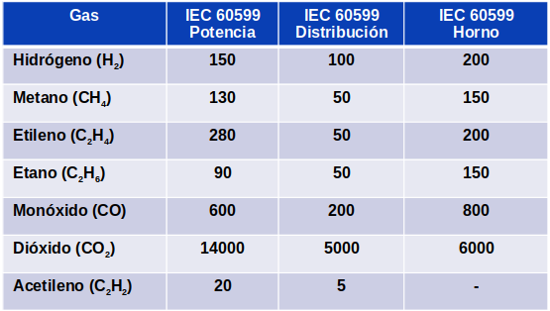
LIMITES CROMATOFIA IEC
 |  |  |  |  | calculo amarillo = 10% del limite

GAS | POTENCIA | DISTRIBUCION | HORNO |  | ejemplo para hidrogeno
HIDROGENO | 150 | 100 | 200 | MAX | >= 150 | ROJO
METANO | 130 | 50 | 150 | MAX | >= 135 - < 150 | amarillo
ETILENO | 280 | 50 | 200 | MAX | < 135 | verde
ETANO | 90 | 50 | 150 | MAX
MONOXICO | 600 | 200 | 800 | MAX
DIOXIDO | 14000 | 5000 | 6000 | MAX
ACETILENO | 20 | 5 | - | MAX

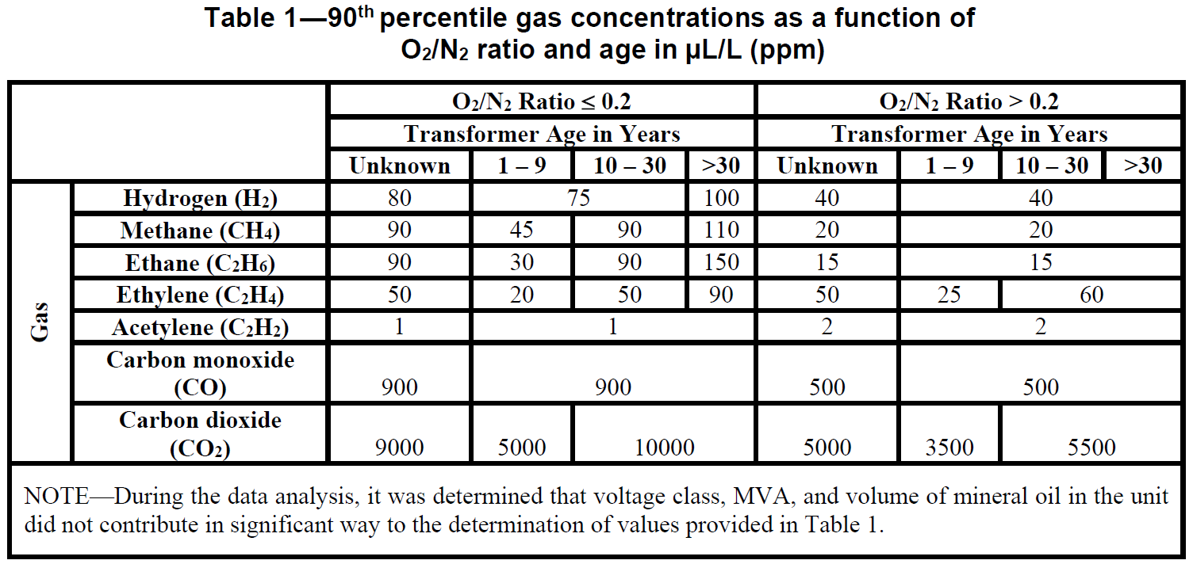
LIMITES CROMATOFIA IEEE
 | O2/N2 <= 0.2
Gas | 0 - 9 años | 10 - 30 años | > 30 años
Hidrogeno | 75 |  | 100 | MAX
Metano | 45 | 90 | 110 | MAX
Etano | 30 | 90 | 150 | MAX
Etileno | 20 | 50 | 90 | MAX
Acetileno | 1 |  |  | MAX
M. Carbono | 900 |  |  | MAX | calculo amarillo = 10% del limite
D. Carbono | 5000 | 10000 |  | MAX
 |  |  |  |  | ejemplo para hidrogeno
 | O2/N2 > 0.2
Gas | 0 - 9 años | 10 - 30 años | > 30 años |  | >= 75 | rOJO
Hidrogeno | 40 |  |  | MAX | >= 67.5 - < 75 | amarillo
Metano | 20 |  |  | MAX | < 67.5 | VERDE
Etano | 15 |  |  | MAX
Etileno | 25 | 60 |  | MAX
Acetileno | 2 |  |  | MAX
M. Carbono | 500 |  |  | MAX
D. Carbono | 3500 | 5500 |  | MAX

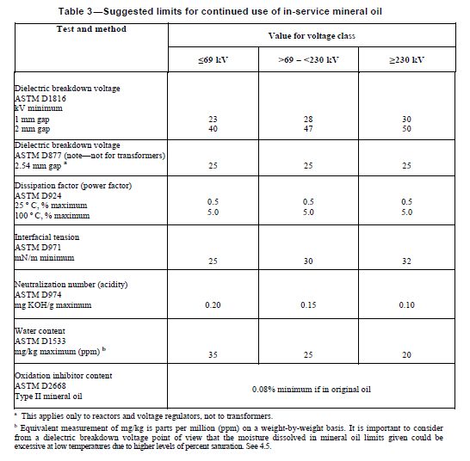
LIMITES FISICO QUIIMOS

 | <= 69 KV | > 69 - <230 KV | >= 230 KV
rigidez Dielectrico | 40 | 47 | 50 | MIN
Tension Interfacial | 25 | 30 | 32 | MIN
Num Acido | 0.20 | 0.15 | 0.10 | MAX
Agua | 35 | 25 | 20 | MAX
Factor de Potencia | 0.5 | 0.5 | 0.5 | MAX

calculo amarillo = 10% del limite

ejemplo para rigidez (MIN) |  |  | ejemplo para agua MAX)
< 40 | rojo |  | >= 35 | rojo
>= 40 - < 44 | amarillo |  | >= 31.5 - < 35 | amarillo
>= 44 | verde |  | < 31.5 | verde

Silicona
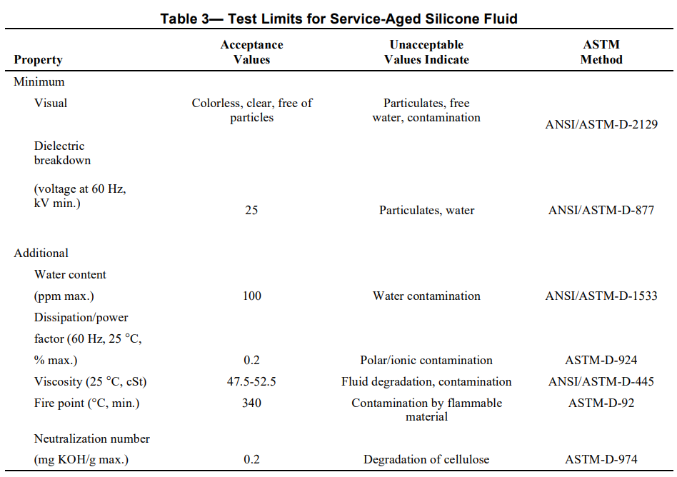
SCORE DE TRANSFORMADOR DE SILICONA - CROMATOLOGIA
Gas | Score (Si) |  |  |  |  |  | Peso (Wi)
 | 1 | 2 | 3 | 4 | 5 | 6
Hidrógeno (H2) | ≤ 200 | > 200 – ≤ 400 | > 400 – ≤ 600 | > 600 – ≤ 1000 | > 1000 – ≤ 1400 | > 1400 | 2
Metano (CH4) | ≤ 100 | > 100 – ≤ 150 | > 150 – ≤ 200 | > 200 – ≤ 400 | > 400 – ≤ 600 | > 600 | 3
Etileno (C2H4) | ≤ 30 | > 30 – ≤ 45 | > 45 – ≤ 60 | > 60 – ≤ 120 | > 120 – ≤ 180 | > 180 | 3
Etano (C2H6) | ≤ 30 | > 30 – ≤ 45 | > 45 – ≤ 60 | > 60 – ≤ 120 | > 120 – ≤ 180 | > 180 | 3
Monóxido (CO) | ≤ 3000 | > 3000 – ≤ 4500 | > 4500 – ≤ 6000 | > 6000 – ≤ 7500 | > 7500 – ≤ 9000 | > 9000 | 1
Dióxido (CO2) | ≤ 30000 | > 30000 – ≤ 36000 | > 36000 – ≤ 42000 | > 42000 – ≤ 48000 | > 48000 – ≤ 54000 | > 54000 | 1
Acetileno (C2H2) | ≤ 1 | > 1 – ≤ 1.4 | > 1.4 – ≤ 2 | > 2 – ≤ 4 | > 4 – ≤ 6 | > 6 | 5

SCORE FISICO QUIMICO
Paràmetro | Score (Si) |  |  |  | Peso (Wi)
 | 1 | 2 | 3 | 4
Rigidez | ≥ 25 | > 22 – < 25 | > 20 – ≤ 22 | ≤ 20 | 3
Num Acido | ≤ 0.2 | > 0.2 – ≤ 0.4 | > 0.4 – < 0.8 | ≥ 0.8 | 1
Humedad | ≤ 100 | > 100 – ≤ 150 | > 150 – ≤ 200 | > 200 | 4
Factor Potencia @25°C | ≤ 0.2 | > 0.2 – ≤ 0.4 | > 0.4 – < 0.8 | ≥ 0.8 | 3

FISICOQUIMICO DEL ACEITE |  |  | CROMATOGRÁFICO DEL ACEITE
Rigidez | ≥ 25 |  | Hidrógeno (H2) | ≤ 200
Tensiòn |  |  | Metano (CH4) | ≤ 100
Num Acido | ≤ 0.2 |  | Etileno (C2H4) | ≤ 30
Humedad | ≤ 100 |  | Etano (C2H6) | ≤ 30
Factor Potencia @25°C | ≤ 0.2 |  | Monóxido (CO) | ≤ 3000
 |  |  | Dióxido (CO2) | ≤ 30000
 |  |  | Acetileno (C2H2) | ≤ 1

LIMITES CROMATOFIA IEEE

Gas | Limite | MAX
Hidrógeno (H2) | 200 | MAX |  | calculo amarillo = 10% del limite
Metano (CH4) | 100 | MAX
Etileno (C2H4) | 30 | MAX |  | ejemplo para hidrogeno
Etano (C2H6) | 30 | MAX
Monóxido (CO) | 3000 | MAX |  | >= 200 | ROJO
Dióxido (CO2) | 30000 | MAX |  | >= 180 - < 200 | amarillo
Acetileno (C2H2) | 1 | MAX |  | < 180 | VERDE

LIMITES FISICO QUIIMOS

 | LIMITE
Rigidez | ≥ 25 | MIN
Tensiòn |  | MIN
Num Acido | ≤ 0.2 | MAX
Humedad | ≤ 100 | MAX
Factor Potencia @25°C | ≤ 0.2 | MAX

calculo amarillo = 10% del limite

ejemplo para rigidez (MIN) |  |  | ejemplo para agua MAX)
< 25 | rojo |  | >= 100 | rojo
>= 25 - < 27.5 | amarillo |  | >= 90 - < 100 | amarillo
>= 27.5 | verde |  | < 90 | verde

Furano
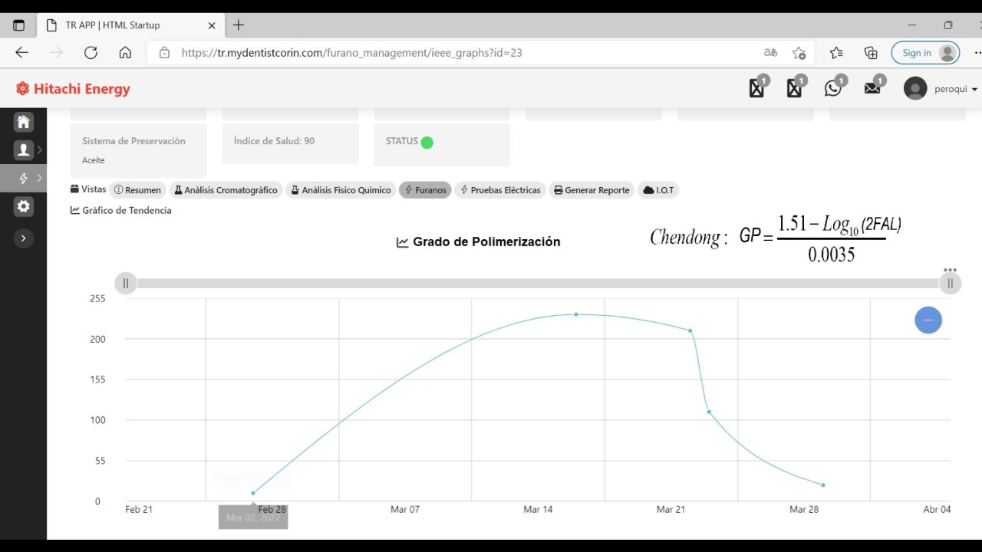
FURANOS

Furanos (ppm) | Edad (años) | Puntaje HIFj
>= 0 - < 0.1 | ≤ 20 | 4
>= 0.1 - < 0.25 | 20 <Edad ≤40 | 3
>= 0.25 - < 0.5 | 40 < Edad ≤ 60 | 2
>= 0.5 - < 1.0 | ≥ 60 | 1
≥ 1 | -- | 0

Furanos | Grado de polimerizacion
0.13 | 600
0.20 | 500
0.5 | 200

Diagnosticos
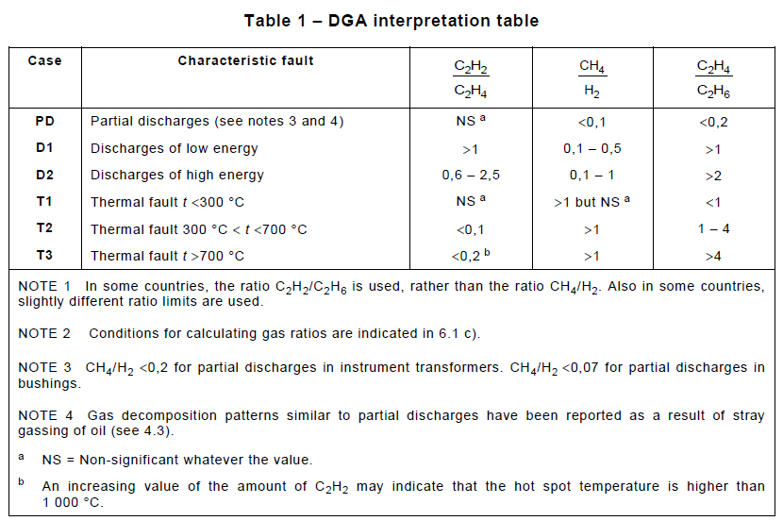
Diagnostico Triangulo Duval : |  |  | Fallla termica

Diagnostico Pentagono Duval: |  |  | Defecto Termico

DIAGNÓSTICO RATIOS ROGERS |  |  | No aplica
Case | C2H2/C2H4 | CH4/H2 | C2H4/C2H6 | Diagnóstico sugerido
0 | < 0.1 | > 0.1 - < 1.0 | < 1.0 | Unidad Normal
1 | < 0.1 | < 0.1 | < 1.0 | Densidad arco de baja energía.
2 | > 0.1 - < 3.0 | > 0.1 - < 1.0 | > 3.0 | Arco - Descarga de alta energía
3 | < 0.1 | > 0.1 - < 1.0 | >1.0 - < 3.0 | Defecto de baja temperatura
4 | < 0.1 | > 1.0 | > 1.0 - < 3.0 | Defecto termico < 700°C
5 | < 0.1 | > 1.0 | > 3.0 | Defecto termico > 700°C
6 | cualquier valor | cualquier valor | cualquier valor | No Aplica

DIAGNÓSTICO DOERNENBURG |  |  | No aplica

 | RATIO 1 CH4/H2 |  | RATIO 2 |  | RATIO 3 |  | RATIO 4
 | OIL | GAS SPACE | OIL | GAS SPACE | OIL | GAS SPACE | OIL | GAS SPACE
Descomposición termica | > 1.0 | > 0.1 | < 0.75 | < 1.0 | < 0.3 | < 0.1 | > 0.4 | > 0.2
Deccarga Parcial (PD - baja energía) | < 0.1 | < 0.01 | cualquier valor | cualquier valor | < 0.3 | < 0.1 | > 0.4 | > 0.2
Arco (PD - alta energía) | > 0.1 - < 1.0 | > 0.01 - < 0.1 | > 0.75 | > 1.0 | > 0.3 | > 0.1 | < 0.4 | < 0.2
No aplica | cualquier valor | cualquier valor | cualquier valor | cualquier valor | cualquier valor | cualquier valor | cualquier valor | cualquier valor

Diagnostico IEC 60599 |  | No aplica

Case | C2H2/C2H4 | CH4/H2 | C2H4/C2H6
PD |  | < 0.1 | < 0.2
D1 | >1 | >=0.1 - <= 0.5 | > 1
D2 | >= 0.6 - <= 2.5 | >=0.1 - <= 1 | > 2
T1 |  | >1 | < 1
T2 | < 0.1 | > 1 | >= 1 - <= 4
T3 | < 0.2 | > 1 | > 4
No aplica | cualquier valor | cualquier valor | cualquier valor

 |  |  |  |  |  |  |  |  | Ratio 1 | Ratio 2 | Ratio 3
 |  |  |  |  |  |  |  |  | C2H2/C2H4 | CH4/H2 | C2H4/C2H6
 |  |  |  |  |  |  |  |  | 0.7 | 0.05 | 0.16

